예약
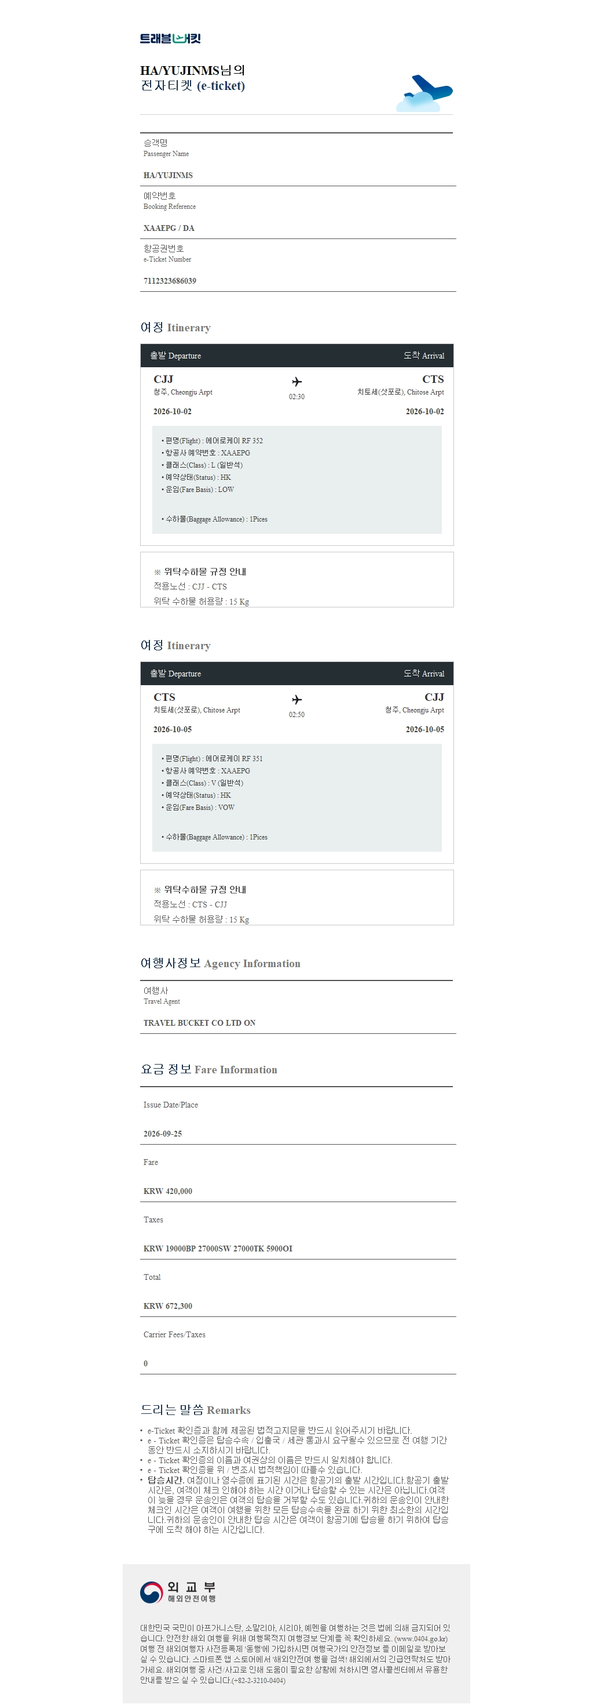
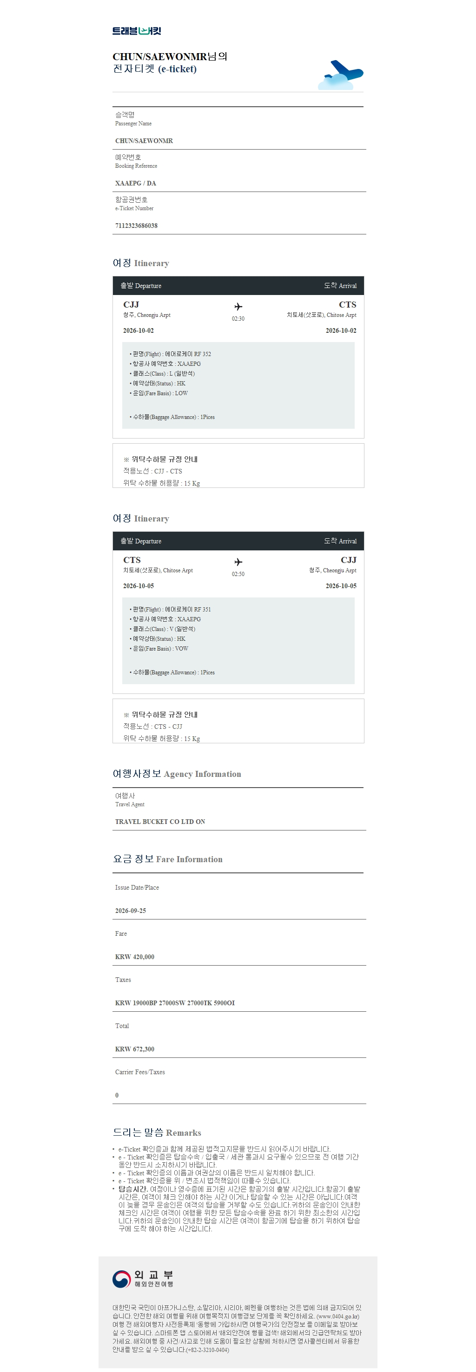
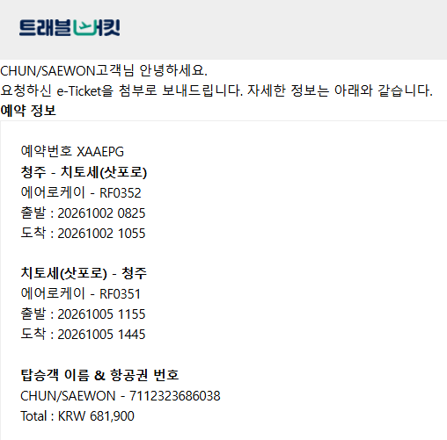
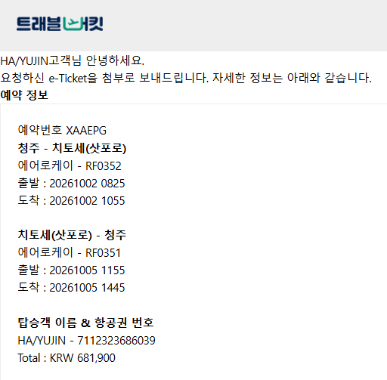

숙소후보
No | 호텔명 | 가격 | 비고 | 순위
1 | 그란벨 호텔 타누키, 삿포로 | 117,721 | 목욕탕 | 2
2 | 더 로얄 파크 캔버스 삿포로 오도리 파크 | 220,751 | 티비 없음 | 3
3 | 란도르 호텔 삿포로 프레스티지 | 190,497 | 방 넓음, 청소 요청시 4,000엔 추가요금 | 1
4 | 도큐 스테이 삿포로 | 171,897 | 방 작음 이슈 | 4

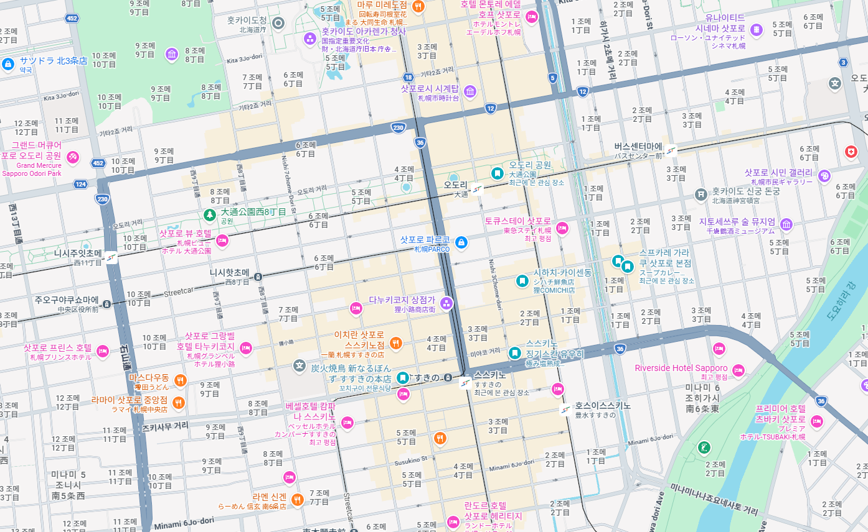
1
2
3
4

